2023_09_data
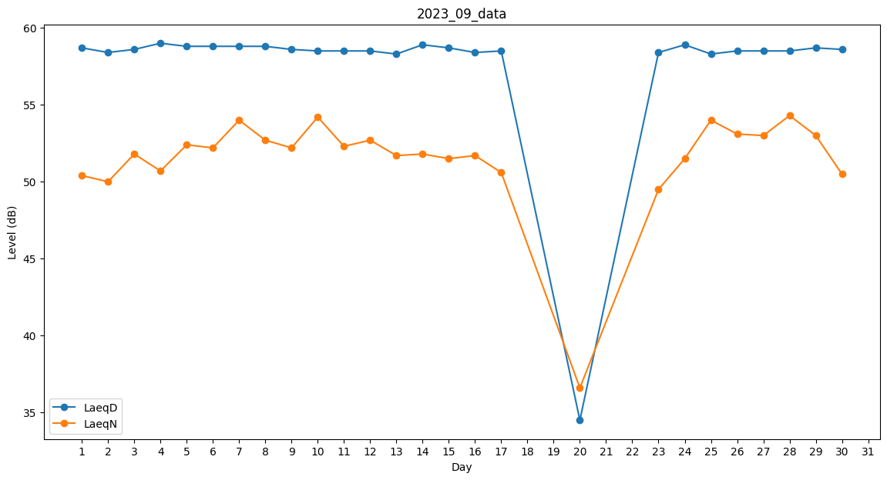
Day | LaeqD | LaeqN
1 | 58.7 | 50.4
2 | 58.4 | 50
3 | 58.6 | 51.8
4 | 59 | 50.7
5 | 58.8 | 52.4
6 | 58.8 | 52.2
7 | 58.8 | 54
8 | 58.8 | 52.7
9 | 58.6 | 52.2
10 | 58.5 | 54.2
11 | 58.5 | 52.3
12 | 58.5 | 52.7
13 | 58.3 | 51.7
14 | 58.9 | 51.8
15 | 58.7 | 51.5
16 | 58.4 | 51.7
17 | 58.5 | 50.6
18 | 0 | 0
19 | 0 | 31.9
20 | 34.5 | 36.6
21 | 0 | 0
22 | 0 | 41.2
23 | 58.4 | 49.5
24 | 58.9 | 51.5
25 | 58.3 | 54
26 | 58.5 | 53.1
27 | 58.5 | 53
28 | 58.5 | 54.3
29 | 58.7 | 53
30 | 58.6 | 50.5

